診断書
健 康 診 断 書

※ グループホームわかばイースト 入所申請のための診断書です。
ﾌﾘｶﾞﾅ 氏 名 |  |  | 生年月日 | 年 月 日 |  |  | 歳 | 男 ・ 女

傷病名・ 既往歴 |  |  |  | 症状・ 受診状況 等

認知症の症状 |  | 認知症の有無 ： 有 ・ 無 |  |  | 認知症高齢者の日常生活自立度
 |  | 認知症の種類 ： アルツハイマー型 ・ 脳血管性 ・ その他
 |  | 認知症が始まった時期 ：
 |  | 主な症状と経過 ：

 |  | 精神症状の有無（徘徊・不潔行為・不穏興奮・幻視・妄想・暴力・摂取異常等）

 |  | HDS-R実施の有無： 無 ・ 有 ⇒ （ 点 ： 年 月実施）
検査所見 | 身長 | . ㎝ |  | 腎機能 |  |  | 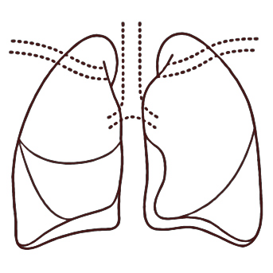 胸部X線写真（直・間） 年 月 所見：
 | 体重 | . Kg |  | 肝機能
 | 血液型 | 型 ： RH + ・ － |  | 心電図
 | 血圧 | ～ mmHg |  | 梅毒 |  | ー ・ ＋
 | 脈拍 | ／分 整 ・ 不整 |  | HCV抗体 |  | ー ・ ＋
 | 浮腫 | 無 ・ 有：部位（ ） |  | HBs抗原 |  | ー ・ ＋
 | 血糖値 |  |  | MRSA |  | ー ・ ＋
 | 尿蛋白 |  |  | 疥癬 |  | ー ・ ＋
 | 尿潜血 |  |  | 白癬 |  | ー ・ ＋
定期処方 |  |  |  | 臨時処方

サービス提供上の 留意点 |  | アレルギーの有無 ： 無 ・ 有 （ ） 食事制限の有無 : 無 ・ 有 ( ) 入居の適正 ： 適 ・ 不適 ・ その他（ ）

上記の通り診断いたしました。 令和 年 月 日 住 所 医 療 機 関 名 医 師 名 印

